Leht1
AS HALS TRADING |  | AS HALS TRADING - T |  |  | PÕHIHINNAD 04.05.2026
Tuuliku tee 7/Kivikülvi 8 |  | Sepa 19 |  |  | ilma käibemaksuta
12915 Tallinn |  | 50113 Tartu
Tel. 71 51 400 |  | Tel. 301 630
e-mail: hals@hals.ee |  | halstartu@hals.ee |  |  | Allahindlus:
www.hals.ee |  |  |  |  | 0%
BLACKFIRE HEITVEETORUSTIK | MADAL MÜRATASE, UV-KINDEL, B1 TULEKINDLUSKLASS
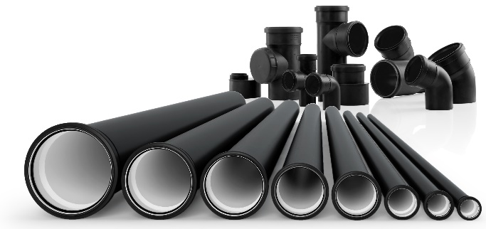

MUHVTORUD
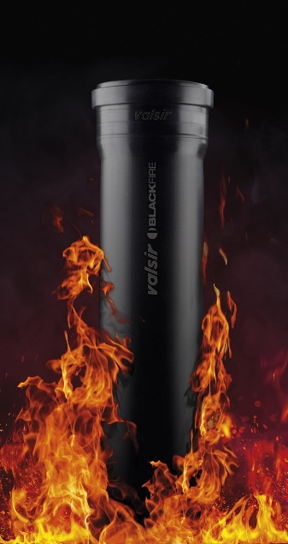 | Mõõt |  | Kood | Ühik | Pakend | Põhihind | Netohind
 | 50 x 1,8 x 250 mm |  | VS0660043 | tk | 30 | 2.10 | 2.10
 | 50 x 1,8 x 500 mm |  | VS0660045 | tk | 35 | 3.00 | 3.00
 | 50 x 1,8 x 1000 mm |  | VS0660047 | tk | 360 | 4.30 | 4.30
 | 50 x 1,8 x 2000 mm |  | VS0660051 | tk | 360 | 8.80 | 8.80
 | 75 x 2,3 x 250 mm |  | VS0660063 | tk | 20 | 3.80 | 3.80
 | 75 x 2,3 x 500 mm |  | VS0660065 | tk | 20 | 5.20 | 5.20
 | 75 x 2,3 x 1000 mm |  | VS0660067 | tk | 180 | 7.50 | 7.50
 | 75 x 2,3 x 2000 mm |  | VS0660071 | tk | 180 | 13.90 | 13.90
 | 110 x 3,4 x 250 mm |  | VS0660103 | tk | 15 | 5.20 | 5.20
 | 110 x 3,4 x 500 mm |  | VS0660105 | tk | 15 | 8.00 | 8.00
 | 110 x 3,4 x 1000 mm |  | VS0660107 | tk | 90 | 12.50 | 12.50
 | 110 x 3,4 x 2000 mm |  | VS0660111 | tk | 90 | 22.50 | 22.50
PÕLVED
 | 50/15' |  | VS0660421 | tk | 30 | 2.30 | 2.30
 | 50/30' |  | VS0660423 | tk | 30 | 2.30 | 2.30
 | 50/45' |  | VS0660425 | tk | 30 | 2.10 | 2.10
 | 50/87,3' |  | VS0660429 | tk | 30 | 2.30 | 2.30
 | 50/87,3' lauge |  | VS0662902 | tk | 30 | 2.40 | 2.40
 | 75/15' |  | VS0660431 | tk | 20 | 3.70 | 3.70
 | 75/30' |  | VS0660433 | tk | 20 | 3.70 | 3.70
 | 75/45' |  | VS0660435 | tk | 20 | 3.70 | 3.70
 | 75/87,3' |  | VS0660439 | tk | 20 | 4.80 | 4.80
 | 75/87,3' lauge |  | VS0662903 | tk | 15 | 6.30 | 6.30
 | 110/15' |  | VS0660451 | tk | 20 | 5.70 | 5.70
 | 110/30' |  | VS0660453 | tk | 20 | 5.70 | 5.70
 | 110/45' |  | VS0660455 | tk | 20 | 5.20 | 5.20
 | 110/87,3' |  | VS0660459 | tk | 20 | 5.60 | 5.60
 | 110/87,3' lauge |  | VS0662905 | tk | 20 | 7.30 | 7.30
KOLMIKUD 45'
 | 50x50/45' |  | VS0660513 | tk | 20 | 4.60 | 4.60
 | 75x50/45' |  | VS0660569 | tk | 25 | 6.50 | 6.50
 | 75x75/45' |  | VS0660519 | tk | 20 | 6.50 | 6.50
 | 110x50/45' |  | VS0660593 | tk | 20 | 11.00 | 11.00
 | 110x75/45' |  | VS0660599 | tk | 15 | 11.00 | 11.00
 | 110x110/45' |  | VS0660531 | tk | 10 | 11.00 | 11.00
KOLMIKUD 87,3'
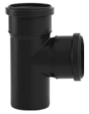 | 50x50/87,3' |  | VS0660517 | tk | 20 | 4.60 | 4.60
 | 75x50/87,3' |  | VS0660573 | tk | 25 | 6.50 | 6.50
 | 75x75/87,3' |  | VS0660523 | tk | 20 | 6.50 | 6.50
 | 110x50/87,3' |  | VS0660597 | tk | 20 | 11.00 | 11.00
 | 110x75/87,3' |  | VS0660603 | tk | 15 | 11.00 | 11.00
 | 110x110/87,3' |  | VS0660535 | tk | 10 | 11.00 | 11.00
 | 110x110/87,3' lauge |  | VS0660693 | tk | 8 | 19.00 | 19.00
SIIRDMIKUD

 | 75-50 pikk |  | VS0660708 | tk | 20 | 3.70 | 3.70
 | 110-50 lühike |  | VS0660719 | tk | 20 | 5.20 | 5.20
 | 110-75 pikk |  | VS0660720 | tk | 20 | 5.40 | 5.40

RISTID
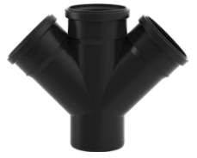

 | 110x110/45' |  | VS0660655 | tk | 5 | 21.70 | 21.70

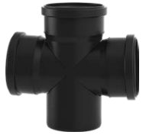

 | 110x110/87,3' |  | VS0660656 | tk | 5 | 43.70 | 43.70

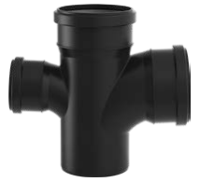

 | 110x110/87,3' lauge |  | VS0662914 | tk | 5 | 43.70 | 43.70

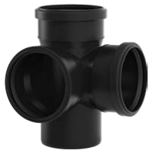

 | 110x110/87,3' nurkrist |  | VS0660657 | tk | 5 | 45.70 | 45.70

JÄTKUMUHVID
 | 50 liugmuhv |  | VS0660805 | tk | 30 | 2.60 | 2.60
 | 75 liugmuhv |  | VS0660807 | tk | 20 | 4.20 | 4.20
 | 110 liugmuhv |  | VS0660811 | tk | 20 | 6.20 | 6.20
 | 50 kaksikmuhv |  | VS0660855 | tk | 30 | 2.60 | 2.60
 | 75 kaksikmuhv |  | VS0660857 | tk | 20 | 4.20 | 4.20
 | 110 kaksikmuhv |  | VS0660861 | tk | 20 | 6.20 | 6.20
KOMPENSATSIOONIMUHVID

 | 110 mm |  | VS0660779 | tk | 20 | 9.20 | 9.20

PUHASTUSKOLMIKUD

 | 75 mm |  | VS0660903 | tk | 20 | 10.30 | 10.30
 | 110 mm |  | VS0660907 | tk | 15 | 16.00 | 16.00

